DINCO 2023
 |  |  |  |  |  | PROCESO DE GESTIÓN DOCUMENTAL |  |  |  |  |  |  |  |  | POLICÍA NACIONAL
Código:1GD-FR-0020
Fecha: 04/07/2018 |  |  |  |  |  | DIAGNÓSTICO INTEGRAL PARA LOS ARCHIVOS DE LA POLICÍA NACIONAL
Versión: 0

CIUDAD: Bogotá |  |  |  |  |  |  |  |  | FECHA ELABORACIÓN DEL DIAGNÓSTICO |  |  |  |  |  |  | 30 |  | 12 |  |  | 2023
RESPONSABLE DEL DILIGENCIAMIENTO:
A. IDENTIFICACIÓN
CÓDIGO Y NOMBRE DE LA UNIDAD: 14 DIRECCION DE INCORPORACION
FECHA DE CREACIÓN DE LA UNIDAD: 23 / 11 /2006 |  |  |  |  |  |  |  |  | ACTO ADMINISTRATIVO DE CREACIÓN DE LA UNIDAD: DECRETO 4222 DEL 23/11/2006
DIRECCIÓN DE LA UNIDAD: TRANSVERSAL 33 47 A 35 SUR |  |  |  |  |  |  |  |  | ACTO ADMINISTRATIVO VIGENTE DE LA UNIDAD: Resolución No. 0265 del 25 de enero de 2023 “Por la cual se define la estructura orgánica interna de la Dirección de Incorporación y se determinan las funciones de sus dependencias internas”.
CORREO ELECTRÓNICO DE LA UNIDAD: DINCO.JEFAT@POLICIA.GOV.CO |  |  |  |  |  |  |  |  | TELÉFONO: 5169333 |  |  |  |  |  |  |  | IP: 50200
A.1 DIRECTOR, COMANDANTE O JEFE DE LA UNIDAD:
NOMBRE: |  |  | JAVIER MAURICIO CASTELLANOS RUÍZ
GRADO: |  |  | CORONEL
CARGO: |  |  | DIRECTOR DE INCORPORACIÓN
TIEMPO EN EL CARGO: |  |  | 23 Días
A.2 ADMINISTRACIÓN DEL ARCHIVO
Jefe Grupo de Gestión Documental
NOMBRES Y APELLIDOS: |  |  |  |  |  |  |  |  | CAPACITACIÓN O CURSOS EN GESTIÓN DOCUMENTAL Y ARCHIVÍSTICA
GRADO: |  |  |  |  |  |  |  |  | 1 | Profesional en Formación Ciencia de la Información y la Documentación, Bibliotecología y Archivística
CARGO: JEFE GESTION DOCUMENTAL ENCARGADA |  |  |  |  |  |  |  |  | 2 | DIPLOMADO EN GESTIÓN DOCUMENTAL
TIEMPO EN EL PROCESO DE GESTIÓN DOCUMENTAL |  |  |  |  |  |  |  |  | 3 | CURSO DE METODOLOGIA PARA LA ELABORACION DE INVENTARIOS Y TRANSFERENCIAS DOCUMENTALES
TIEMPO EN LA INSTITUCIÓN |  |  |  |  |  |  |  |  | 4 | Curso ELABORACIÓN DEL PLAN INSTITUCIONAL DE ARCHIVOS PINAR, ELABORACIÓN TABLAS DE RETENCIÓN DOCUMENTAL Y TABLAS DE VALORACIÓN DOCUMENTAL
CORREO INSTITUCIONAL |  |  |  |  |  |  |  |  | 5 | CURSO MARCOS DE REFERENCIA Y ELEMENTOS DE CLASIFICACIÓN DOCUMENTAL
No. CELULAR |  |  |  |  |  |  |  |  | 6 | CURSO SISTEMAS DE CLASIFICACIÓN DOCUMENTAL
No IP DE LA OFICINA Y/O GRUPO 5169333 ext 50205 |  |  |  |  |  |  |  |  | 7 | FORMACION VIRTUAL EN ARCHIVOS VINCULADOS A DERECHOS HUMANOS, MEMORIA HISTÓRICA Y CONFLICTO ARMADO: ARCHIVOS Y DERECHOS HUMANOS
CONDICIÓN MÉDICO LABORAL |  |  |  |  |  |  |  |  | 8 | SEMINARIO VIRTUAL INTELIGENCIA ARTIFICIAL EN UNIDADES DE INFORMACION
Funciones del Jefe Grupo de Gestión Documental
1 | Supervisar el trámite en las ventanillas únicas de la documentación oficial a través de mecanismos para que se garantice el manejo expedito y controlado de la correspondencia.
2 | Verificar el cumplimiento a los lineamientos del proceso de gestión documental, respecto al control de registros para que se ejecuten las directrices y regulaciones de los entes competentes.
3 | Supervisar la ejecución del procedimiento archivo central con el fin de garantizar la disponibilidad e integridad de los activos de información para la consulta.
4 | Proyectar las modificaciones o actualizaciones de las tablas de retencion documental cuando se requiera, para el tramite respectivo ante el comité de archivo de la unidad.
5
6
7
Responsable Archivo Central
NOMBRES Y APELLIDOS: |  |  |  |  |  |  |  |  | CAPACITACIÓN O CURSOS EN GESTIÓN DOCUMENTAL Y ARCHIVÍSTICA
GRADO: |  |  |  |  |  |  |  |  | 1 | NO SE CUENTA CON PERSONAL PARA ESTE CARGO
CARGO: |  |  |  |  |  |  |  |  | 2
TIEMPO EN EL PROCESO DE GESTIÓN DOCUMENTAL |  |  |  |  |  |  |  |  | 3
TIEMPO EN LA INSTITUCIÓN |  |  |  |  |  |  |  |  | 4
CORREO INSTITUCIONAL |  |  |  |  |  |  |  |  | 5
No. CELULAR |  |  |  |  |  |  |  |  | 6
No IP DE LA OFICINA Y/O GRUPO |  |  |  |  |  |  |  |  | 7
CONDICIÓN MÉDICO LABORAL |  |  |  |  |  |  |  |  | 8
Funciones del Responsable Archivo Central
1 | N/A
2 | N/A
3 | N/A
4 | N/A
5 | N/A
6 | N/A
7
TALENTO HUMANO
GRADO | APELLIDOS Y NOMBRES |  |  |  | CÉDULA | CARGO ACTUAL | No. De Celular | TIEMPO DE SERVICIO EN LA UNIDAD |  |  | TIEMPO EN EL PROCESO DE GESTIÓN DOCUMENTAL |  |  | NIVEL ACADÉMICO |  |  |  |  | CONDICIÓN MÉDICO LABORAL
 |  |  |  |  |  |  |  | Años | Meses | Días | Años | Meses | Días
APA11 |  |  |  |  |  | AUXILIAR DE ARCHIVO - JJEFE ENCARGADA GRUPO GESTIÓN DOCUMENTAL |  |  |  |  |  |  |  | TÉCNICO

A.3 NIVEL Y TIPO DE ARCHIVO
NIVEL DE LA UNIDAD |  |  |  |  | Asesor |  | Control |  | Operativo |  |  |  | Administrativo |  |  |  |  | Docente
 |  |  |  |  |  |  |  |  |  |  |  |  | X
JURISDICCIÓN |  |  |  |  | Dirección |  |  | Oficina Asesora |  |  | Región |  | Metropolitana |  | Departamento |  |  | Escuela de Policía |  |  |  | Centro de Instrucción
 |  |  |  |  | X
MISIÓN DE LA UNIDAD |  |  |  |  | La Dirección de Incorporación de la Policía Nacional tiene como misión, planificar, dirigir, desarrollar, coordinar y evaluar las actividades inherentes a la selección del talento humano de acuerdo con las necesidades, los perfiles y competencias requeridos por la Policía Nacional.
SISTEMA DE ARCHIVO |  |  |  |  | Centralizado |  |  |  |  |  |  | Descentralizado
 |  |  |  |  | X
CLASES DE ARCHIVOS |  |  |  |  | Archivo de Gestión |  | Archivo de Central |  | Archivo Intermedio |  |  | Archivo Histórico |  |  | Número de Depósitos
 |  |  |  |  | X |  | X |  |  |  |  |  |  |  | 1
NUMERO DE DEPENDENCIAS |  |  |  |  | Operativas |  |  |  |  |  |  |  | Administrativas
 |  |  |  |  |  |  |  |  |  |  |  |  | 17
SERVICIOS QUE PRESTA |  |  |  |  | EL GRUPO DE GESTIÓN DOCUMENTAL - ARCHIVO CENTRAL PRESTA LOS SIGUIENTES SERVICIOS
 |  |  |  |  | 1 | Asesorías y Acompañamientos |  |  |  |  | Periodicidad |  | Diario | Cantidad |  | 3 | Origen |  | Interno
 |  |  |  |  | 2 | Prestamos y Consultas de Documentos |  |  |  |  |  |  | Esporádico |  |  | 1 |  |  | Interno
 |  |  |  |  | 3 | Requerimientos / Solicitudes |  |  |  |  |  |  | Mensual |  |  | 1 |  |  | Interno
 |  |  |  |  | 4
 |  |  |  |  | 5
 |  |  |  |  | 6
 |  |  |  |  | 7
 |  |  |  |  | PROCESOS TÉCNICOS DE REPROGRAFÍA DESARROLLADOS
 |  |  |  |  | DIGITALIZACIÓN | Unidad de Conservación | Periodicidad | Cantidad | MICROFILMACIÓN |  |  | Soporte |  |  |  | Periodicidad |  |  | Cantidad
 |  |  |  |  |  | No Aplica | No Aplica | No Aplica |  |  |  | No Aplica |  |  |  | No Aplica |  |  | No Aplica
 |  |  |  |  |  | Almacenamiento y Administración
 |  |  |  |  |  | GECOP
A.4 PRESUPUESTO ANUAL DEL ARCHIVO
PROPIO: ________________________________________________________ |  |  |  |  |  | ASIGNADO POR LA DEPENDENCIA: ___________________________________ |  |  |  | SEGÚN NECESIDADES: X |  |  |  |  |  |  | OTRO: ________________________________________
ASIGNACIÓN DE RUBROS PARA EL ARCHIVO: |  |  |  |  |  |  |  |  |  | x
Materiales de consumo: |  |  |  |  |  |  |  |  |  | x
Personal: |  |  |  |  |  |  |  |  |  | x
Proceso de Reprografía (Digitalización o Microfilmación) (Insumos) |  |  |  |  |  |  |  |  |  | x
Conservación o Preservación: |  |  |  |  |  |  |  |  |  | Fumigaciones (desinfección, desinsectación y desratización),
Mantenimiento: |  |  |  |  |  |  |  |  |  | Adquisición de Tergohigrómetro y Luxómetros
Capacitación: |  |  |  |  |  |  |  |  |  | x
Equipos: |  |  |  |  |  |  |  |  |  | x
Organización: |  |  |  |  |  |  |  |  |  | x
Otro (cual): |  |  |  |  |  |  |  |  |  | MENSAJERIA Y CORRESPONDENCIA ($ 40.000.000)

ASPECTOS A TENER EN CUENTA
Los edificios y locales destinados como sedes de archivos deberán cumplir con las condiciones de edificación, almacenamiento, medio ambiental, de seguridad y de mantenimiento que garanticen la adecuada conservación de los acervos documentales (Acuerdo 049 del 05/05/2000 "Por el cual se desarrolla el artículo 61 del capítulo 7º de conservación documentos el reglamento general de archivos sobre "condiciones de edificios y locales destinados a archivos".)
...
B1. DATOS GENERALES Y UBICACIÓN DEL DEPÓSITO DE ARCHIVO
Accesorio |  |  |  |  |  |  | Cantidad | Accesorio |  |  |  |  | Cantidad | Accesorio |  |  |  |  |  |  | Cantidad
Cuenta con extintores CO2 (cuantos): |  |  |  |  |  |  | NO | Termohigrómetros |  |  |  |  | 1 | Puestos de Trabajo |  |  |  |  |  |  | 3
Cuenta con extintores Multipropósito(cuantos): |  |  |  |  |  |  | 2 | Equipos de Computo |  |  |  |  | 3 | Teléfonos |  |  |  |  |  |  | 2
Cuenta con extractores de aire (cuantos): |  |  |  |  |  |  | 2 | Escáneres |  |  |  |  | 1 | Unidades de Conservación (Cajas) |  |  |  |  |  |  | 1553
Cuenta con sensores de movimiento: |  |  |  |  |  |  | NO | Impresoras |  |  |  |  | 0 | Unidades de Conservación (Carpetas) |  |  |  |  |  |  | 10250
Deshumidificadores |  |  |  |  |  |  | NO | Fotocopiadoras |  |  |  |  | 0 | Equipos de Microfilmación |  |  |  |  |  |  | 0
Otros, cuales?
EVIDENCIA FOTOGRÁFICA
SE DEBERÁ ANEXAR FOTOGRAFÍAS QUE DEN CUANTA DE LAS CONDICIONES TÉCNICAS MÍNIMAS QUE PRESENTA LA ESTRUCTURA DEL ARCHIVO, EQUIPAMIENTO Y MOBILIARIO, ESTANTERÍA, SEÑALÉTICA Y SEGURIDAD, LAS ÁREAS COLINDANTES Y EL ESTADO DE LA INFORMACIÓN ADMINISTRADA POR LA UNIDAD
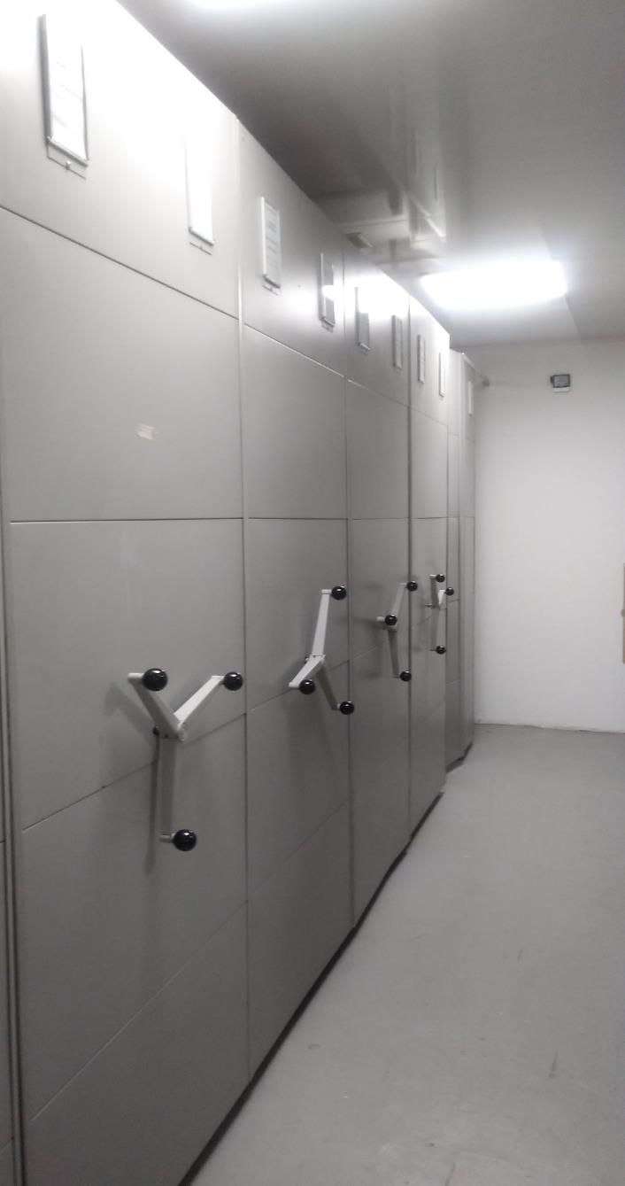
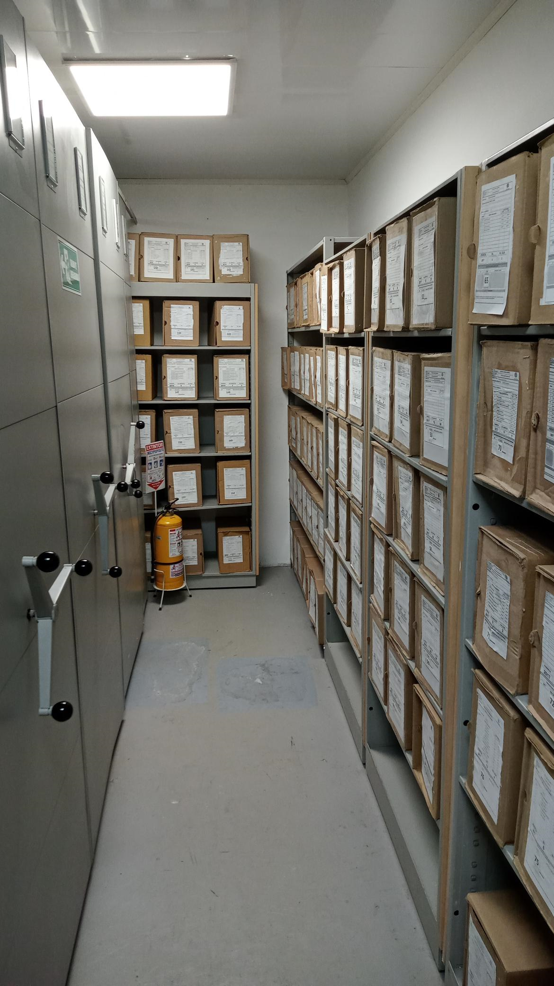
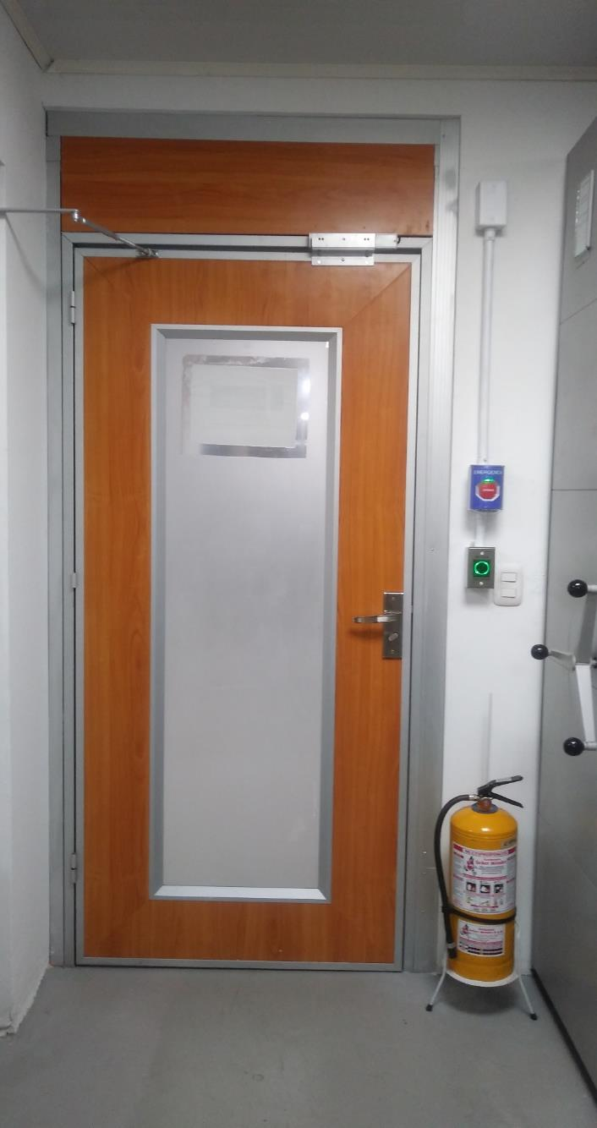
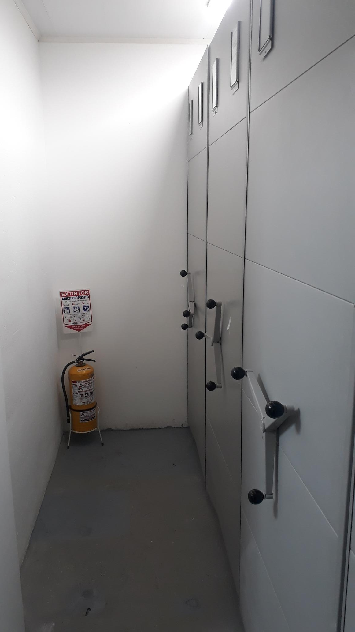

C. CARACTERÍSTICAS DE LA DOCUMENTACIÓN
IDENTIFICACIÓN DEL FONDO ACUMULDADO O DOCUMENTAL
UNIDAD POLICIAL |  |  |  |  |  | DIRECCION DE INCORPORACION |  |  |  | DEPENDENCIA PRODUCTORA: |  |  |  | GESTION DOCUMENTAL
ACERVO DOCUMENTAL
Fechas Extremas Acervo Documental |  |  |  |  | Cantidades de Unidades de Conservación Cajas |  | Cantidad Soporte Documental
Fecha Inicial |  |  |  |  | N/A |  | Archivo de Gestión | Papel (carpetas) | Análogo | Digital | Planos | Libros | Videos | Fotografías |  | Cintas |  | Microfilmes |  | Magnéticos y ópticos |  | Pergaminos
fecha final |  |  |  |  |  |  |  | 0 | 0 | 0 | 0 | 0 | 0 | 0 |  | 0 |  | 0 |  | 0 |  | 0
Fecha Inicial |  |  |  |  | N/A |  | Archivo Central | Papel (carpetas) | Análogo | Digital | Planos | Libros | Videos | Fotografías |  | Cintas |  | Microfilmes |  | Magnéticos y ópticos |  | Pergaminos
fecha final |  |  |  |  |  |  |  |  | 0 | 0 | 0 | 0 | 0 | 0 |  | 0 |  | 0 |  | 0 |  | 0
Fecha Inicial |  | dia: | año: |  | N/A |  | Archivo Intermedio | Papel (carpetas) | Análogo | Digital | Planos | Libros | Videos | Fotografías |  | Cintas |  | Microfilmes |  | Magnéticos y ópticos |  | Pergaminos
...
 |  |  |  |  |  |  |  |  | revision de las instalaciones fisicas del archivo |  |  | COMUNICACIÓN OFICIAL |  |  | Trimestral |  |  |  |  | N/A
 |  |  |  |  |  | Archivo Central |  |  | Fumigacion, desinfeccion y desratizacion |  |  | CERTIFICADO DE FUMIGACIÓN |  |  | ANUAL |  |  |  |  | N/A
 |  |  |  |  |  | Archivo Central |  |  | Monitoreo y control de condiciones ambientales |  |  | DILIGENCIAMIENTO FORMATO CONTROL DE CONDICIONES AMBIENTALES |  |  | DIARIO |  |  |  |  | N/A
 |  |  |  |  |  | Archivo Central |  |  | Se cuenta con el espacio y las condiciones técnicas mínimas requeridas para el almacenamiento de la información administrada. |  |  | COMUNICACIÓN OFICIAL |  |  | ANUAL |  |  |  |  | N/A
 |  |  |  |  |  | Archivo Central |  |  | SOCIALIZACION PLAN DE MERGENCIAS |  |  | ACTA |  |  | ANUAL |  |  |  |  | N/A
...
 |  |  |  |  |  | Clase de Archivo |  |  | Actividad |  |  | Evidencia |  |  | periodicidad |  |  |  |  | Observaciones
 |  |  |  |  |  | Archivo Central |  |  | N/A |  |  | N/A |  |  | No Aplica |  |  |  |  | No aplica
...
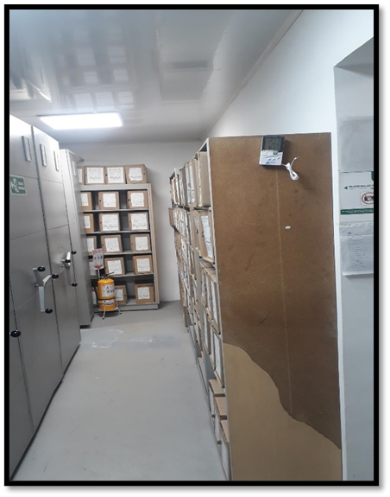
...
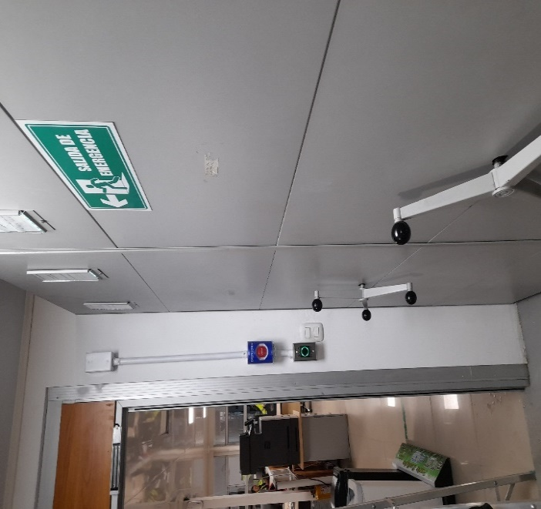
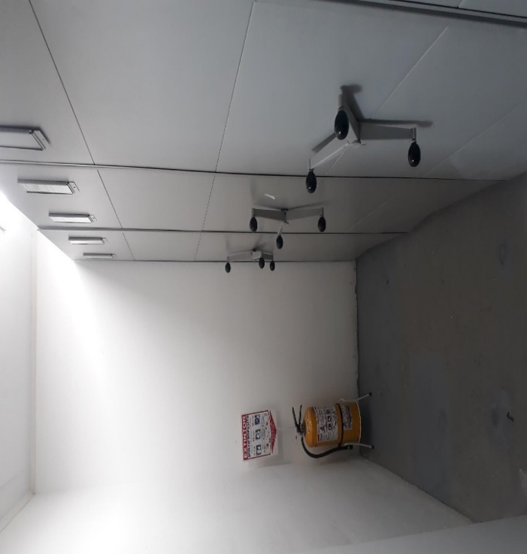

 |  |  | 30 | 12 | 2023 |  | Fecha de Elaboración |  | 30 | 12 | 2023 |  |  |  | VISTO BUENO JEFE DE LA UNIDAD
 |  |  | APA12 |  |  |  | Jefe Grupo de Gestión Documental |  | APA12 |  |  |  |  |  | Comandante de Unidad |  | CR. JAVIER MAURICIO CASTELLANOS RUÍZ
 |  |  | Grado Nombres y Apellidos |  |  |  |  |  | Grado Nombres y Apellidos |  |  |  |  |  |  | Grado Nombres y Apellidos

 |  |  |  |  |  |  | Firma |  |  |  |  |  |  |  |  | Firma

